Лист1
 |  |  | Уникальные значения в столбце А по сравнению со сталбцом С | Уникальные значения в столбце С по сравнению со сталбцом А
Name1 | Name2 | уникАвС | Name1 | Name2
Джилекс Труба ПНД РЕ100 25х2мм PN 12,5 (100м) | Опора 206 | FALSE | Труба М.П. 16 х 2,0 АРЕ (200м) | Опора 206
Труба М.П. 16 х 2,0 АРЕ (200м) | Джилекс Труба ПНД РЕ100 25х2мм PN 12,5 (25м) |  | Опора 20 | Труба Мas
Труба полиэтиленовая PE-RT(для теплых полов) 16 х 2,0 (200м) | Труба полиэтиленовая PE-RT(для теплых полов) 16 х 2,0 (200м) |  | Уголок св. 80* 25 | Уголок св. 90* 25
Опора 20 | Джилекс Труба ПНД РЕ100 25х2мм PN 12,5 (100м)
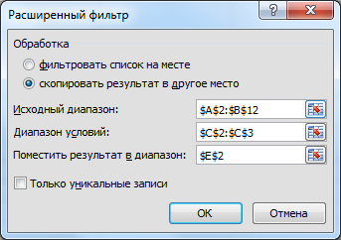
Джилекс Труба ПНД РЕ100 25х2мм PN 12,5 (25м) | Труба Мas
Уголок св. 90* 20 | Уголок св. 90* 20
Уголок св. 80* 25 | Опора 25
Труба .20х3,4 РN-20 универсальная | Труба .20х3,4 РN-20 универсальная
Труба 20х3,4 PN20 стекловолокно | Труба 20х3,4 PN20 стекловолокно
Опора 25 | Уголок св. 90* 25

